Sheet1
Scene No. | 3
Quest Title | 探险家雷欧
Quest Log | 完成任务
Map No. | 22
 | 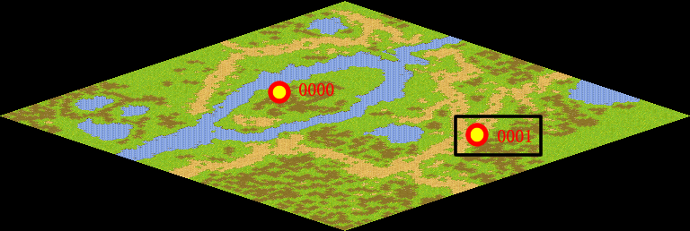
NPC No. | 1
Condition | 打败BOSS黄猫费耶
Dialog | 现在，方舟花园的邪恶宠物对你应该已经没有威胁了，但是，这只是小小的成绩，千万不要自满噢！
Select | 1：完成，2：取消
Result | 1 :关闭对话框 消除Qlog-0204-002 , 2 : 关闭对话框

ScriptFile | Qlog-0204-003.scr
 | Q0001-0204-003.scr

